47 市町村職員数（人口千人当たり）
 | 47 市町村職員数（人口千人当たり）

 | 時点 2025(R7)年4月1日（毎年） |  |  |  |  |  |  | 平 均 値 |  |  |  | 11.3
 | 単位 人，人 |  |  |  |  |  |  | 標準偏差 |  |  |  | 4.5
 | 市町村名 | 指標 | 順位 |  | 職員数 |  | 市町村名 | 指標 | 順位 |  | 職員数

 | 千葉県 | 8.8 |  | － |  | 55,476 | 八街市 | 8.3 |  | 37 |  | 544
 | 千葉市 | 12.6 |  | 17 |  | 12,446 | 印西市 | 6.8 |  | 48 |  | 739
 | 銚子市 | 11.6 |  | 20 |  | 609 | 白井市 | 7.0 |  | 44 |  | 429
 | 市川市 | 6.2 |  | 53 |  | 3,123 | 富里市 | 9.5 |  | 31 |  | 471
 | 船橋市 | 8.1 |  | 38 |  | 5,239 | 南房総市 | 15.8 |  | 10 |  | 514
 | 館山市 | 10.0 |  | 27 |  | 424 | 匝瑳市 | 14.2 |  | 15 |  | 461
 | 木更津市 | 7.5 |  | 42 |  | 1,031 | 香取市 | 8.1 |  | 38 |  | 542
 | 松戸市 | 8.6 |  | 35 |  | 4,282 | 山武市 | 9.9 |  | 28 |  | 451
 | 野田市 | 6.7 |  | 49 |  | 1,020 | いすみ市 | 9.9 |  | 28 |  | 326
 | 茂原市 | 7.4 |  | 43 |  | 618 | 大網白里市 | 11.3 |  | 23 |  | 528
 | 成田市 | 9.9 |  | 28 |  | 1,332 | 酒々井町 | 8.7 |  | 34 |  | 175
 | 佐倉市 | 6.3 |  | 52 |  | 1,026 | 栄町 | 11.4 |  | 22 |  | 219
 | 東金市 | 8.8 |  | 33 |  | 499 | 神崎町 | 14.4 |  | 14 |  | 79
 | 旭市 | 10.9 |  | 26 |  | 658 | 多古町 | 28.7 |  | 1 |  | 361
 | 習志野市 | 8.4 |  | 36 |  | 1,472 | 東庄町 | 16.1 |  | 8 |  | 194
 | 柏市 | 6.7 |  | 49 |  | 2,925 | 九十九里町 | 11.6 |  | 20 |  | 153
 | 勝浦市 | 14.8 |  | 13 |  | 222 | 芝山町 | 21.3 |  | 2 |  | 139
 | 市原市 | 8.0 |  | 40 |  | 2,082 | 横芝光町 | 16.0 |  | 9 |  | 331
 | 流山市 | 5.8 |  | 54 |  | 1,230 | 一宮町 | 11.1 |  | 24 |  | 132
 | 八千代市 | 6.5 |  | 51 |  | 1,340 | 睦沢町 | 16.6 |  | 7 |  | 105
 | 我孫子市 | 6.9 |  | 47 |  | 903 | 長生村 | 11.0 |  | 25 |  | 142
 | 鴨川市 | 15.0 |  | 11 |  | 447 | 白子町 | 14.0 |  | 16 |  | 134
 | 鎌ケ谷市 | 7.0 |  | 44 |  | 772 | 長柄町 | 16.7 |  | 6 |  | 103
 | 君津市 | 11.8 |  | 18 |  | 919 | 長南町 | 18.1 |  | 4 |  | 117
 | 富津市 | 11.7 |  | 19 |  | 458 | 大多喜町 | 18.2 |  | 3 |  | 145
 | 浦安市 | 8.0 |  | 40 |  | 1,384 | 御宿町 | 15.0 |  | 11 |  | 96
 | 四街道市 | 7.0 |  | 44 |  | 662 | 鋸南町 | 16.9 |  | 5 |  | 104
 | 袖ケ浦市 | 9.5 |  | 31 |  | 619

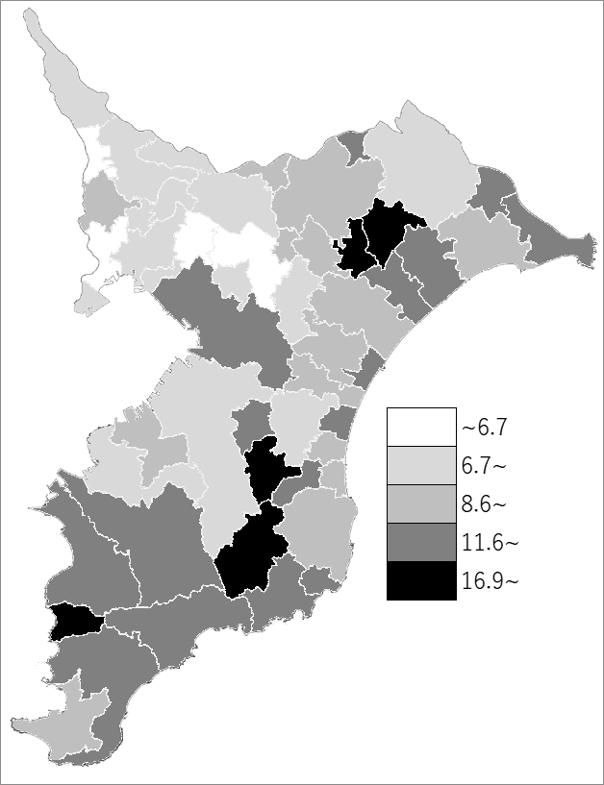
 | 千葉県の推移
 | 職員数（右軸） | 指標
令和3年 | 54514 | 8.7
令和4年 | 54436 | 8.7
令和5年 | 54638 | 8.7
令和6年 | 55254 | 8.8
令和7年 | 55476 | 8.8

《備 考》 ・資料出所 市町村課 ・算出方法 職員数÷常住人口（R7.4.1）

